注意事項
 |  | 支払い及び申請についての注意事項

①申請書を記入する場合は入らないシートは削除してお使いください。
②例が記入してある場合や見本写真がある場合は削除してください。
③全空連番号は申請中は受付けませんので必ず全空連申請後、会員ページより会員証の写しを写メして添付してください。
④申請は道場長もしくは申請担当者が責任をもって記入し支払証に道場名、責任者名、項目を書いて支払いをお願い致します。
⑤個人ごとの申請は受け付けませんので必ず道場・学校ごと申請をして、追加がある場合は同じ申請書に追加して再申し込みすること。
⑥支払いを個人にて支払うのは厳禁！！必ず道場・学校ごと、まとめて支払いをしてわかりやすいようにしてください。
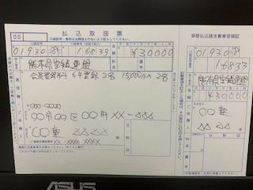

⑦申請はエクセルデータ送付を基本とします。登録作業での名前間違い等を防ぐためです。、ご協力をお願いします。
エクセルシートにすべて収まるようにできる限りPDFデータを使わずにお願い致します。
⑧やむを得ず手書きで郵送する場合は、申請担当者及び県連事務局の両方に１部ずつ郵送して、楷書で大きく記入してください。
⑨事務局や担当者も本業を持って事務作業をしております、保護者からのお問い合わせなど
で事務作業が止まり、作業が進まないことも多々あります。お問い合わせは道場責任者か学校責任者にてお願い致します。
⑩手書きの場合は事務局でデータ入力作業をしなくてはならず、時間がかかりますので、皆様ご協力をお願い致します。
 | 小学生・中学生・高校生は道場責任者に会員番号を通知しておりますので、会員番号は必ず記入をお願い致します。
 | 申請をされる方は申請中と記入すること。一般会員は会員証をコピーして張り付けて申し込むこと。
 | ＊会員番号が分からない方や通知を頂いてない方は山内までご連絡ください。

 | ▼ホームページ投稿をお願い致します。▼
 | 申請書は【Excelデータ】で添付、【PDF】での投稿は禁止
 | 添付書類でエクセルデータと別にPDFデータを送付するのはできる限りさけエクセルデータ1つに収まるようにお願い致します。
 | 県連メールアドレス’ karate.k@abelia.ocn.ne.jp |  | （HP投稿が出来ない場合及び質問等）
 | に送られると、宮﨑、益田、荒木、矢野に自動的に転送されます。

